图鉴UI
 |  | 宠物图鉴UI

 |  |  |  |  |  |  |  | 标题 | 收集宠物进度 |  | 关闭按钮
 |  |  |  |  |  |  |  |  |  | 万能碎片数量
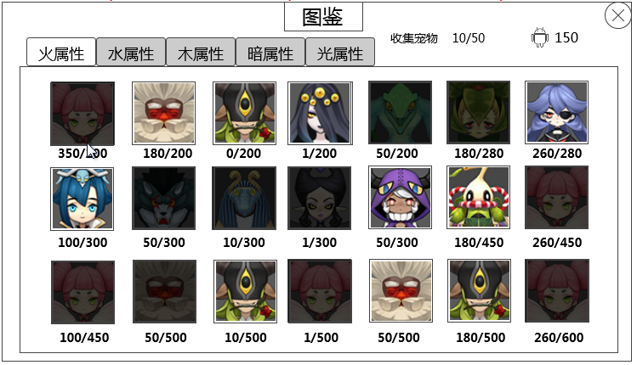

 |  |  | 切页标签
 |  | （顺序别看这图！！！）

 |  |  |  |  |  |  |  |  |  |  |  | 宠物列表

 |  |  | 进入
 |  |  |  | 1）从主界面的图鉴UI进入（具体由主界面设计）
 |  |  |  | 2）通过“玩家拥有宠物界面”的“图鉴”按钮进入
 |  |  |  | 详见文档《宠物界面》的“玩家拥有宠物界面”切页
 |  |  | 默认显示
 |  |  |  | 打开界面时，默认显示第一个切页，且下方列表显示最上
 |  |  | 特殊规则
 |  |  |  | 若玩家关闭该图鉴界面，重新打开，则回到界面默认显示；
 |  |  |  | 若玩家通过宠物头像打开宠物合成界面，则从宠物合成界面回到该界面时，该界面的切页选择与列表位置保持在进入宠物合成界面之前的显示状态（宠物头像根据玩家在宠物合成界面的操作进行刷新显示）。
 |  |  | 标题
 |  |  |  | 图鉴
 |  |  |  | 多语言ID | handbook_btn
 |  |  | 收集宠物进度
为啥不使用全属性宠物总数，单属性感觉上每个页签是相互独立的，另外，是否考虑过加个全部页签，和宠物列表统一起来 |  |  |  | 显示“收集宠物 玩家已拥有宠物种类数量/所有页签的宠物种类数量总数”
不加“全部”了，主要考虑是宠物图鉴这如果有分页签，一般就没有看全部的需求了 |  |  |  | 多语言ID | 收集宠物 | handbook_shouji
这的位置可扩展的地界太小，怕多语言时候放不下 |  |  |  | 玩家已拥有宠物种类数量
歧义，拥有某只宠物，在失去，在拥有，应该数量只+1，改成玩家拥有该页签下的任意一只宠物时，此位置数量加1，之后玩家多次失去或者获得该宠物，此处数量不会随之改变如何 |  |  |  |  | 是指玩家拥有任一页签下的任意一只宠物时，此位置数量加1，之后玩家多次失去或者获得该宠物，此处数量不会随之改变。
 |  |  |  |  | 玩家当前是否仍拥有该宠物不影响（即玩家拥有后将宠物分解了、当做材料喂了等等情况）。
 |  |  |  |  | 这里计数只包含当前页签下的玩家拥有或者拥有过的宠物种类数量。
 |  |  |  | 所有页签的宠物种类数量总数
 |  |  |  |  | 是所有页签下显示的宠物种类总数
 |  |  | 万能碎片数量
 |  |  |  | 显示 “万能碎片图标 玩家拥有的万能碎片数量”
都是数字,缩放啥……………… | 碎片数量有上限么 |  |  | 这个位置的万能碎片图标需要缩小版的icon图标（尽量大点），且该icon图标响应点击，弹出万能碎片的tips（tips符合通用规范）
 | 太小了手机上不好点吧 |  | 切页标签
 |  |  |  | 同“玩家拥有宠物界面”
 |  |  |  | 详见文档《宠物界面》的“玩家拥有宠物界面”切页
 |  |  | 宠物列表
 |  |  |  | 单个样式

 |  |  |  |  |  |  | 宠物头像

 |  |  |  |  |  |  | 宠物碎片信息

 |  |  |  |  | 宠物头像
 |  |  |  |  |  | 显示宠物头像
 |  |  |  |  |  | 需要有正常显示状态和暗色显示状态
 |  |  |  |  |  | 正常显示状态
 |  |  |  |  |  |  | 代表玩家已经拥有或者拥有过该宠物
 |  |  |  |  |  | 暗色显示状态
 |  |  |  |  |  |  | 代表玩家从未拥有过该宠物
 |  |  |  |  |  |  | 当玩家获得该宠物时（无论以何种方式获得，不限于此界面获得），该宠物的头像由暗色显示变为正常显示
 |  |  |  |  |  |  | 获得后回到该界面立即刷新宠物头像状态
 |  |  |  |  |  | 宠物头像无论在哪种状态下，均响应玩家点击，点击弹出对应宠物的宠物合成界面。
 |  |  |  |  |  | 宠物合成界面见“宠物合成界面”切页
 |  |  |  |  | 宠物碎片信息
 |  |  |  |  |  | 显示“玩家当前拥有的该宠物碎片数量/该宠物合成需要的碎片数量“
 |  |  |  |  |  | 整体在宠物头像下方居中显示
 |  |  |  |  |  | 该宠物合成需要的碎片数量的配置：道具Item表
 |  |  |  |  |  |  | targetItem | needCount
 |  |  |  |  |  |  | 合成/兑换列表 | 合成/兑换需要数量
 |  |  |  |  |  |  | 填写该碎片可合成的宠物id
 |  |  |  |  |  |  | 配置格式符合道具通用配置结构
 |  |  |  | 列表排列规则
 |  |  |  |  | 各个宠物的排列位置固定（按照宠物稀有度由低到高排序，表现上为合成需要的碎片数量由少到多）
 |  |  |  |  | 具体位置待版本内怪物都设计好后定

宠物合成界面
 |  | 宠物合成界面

 |  |  |  |  |  | 宠物属性图标 | 宠物名称 | 类别信息
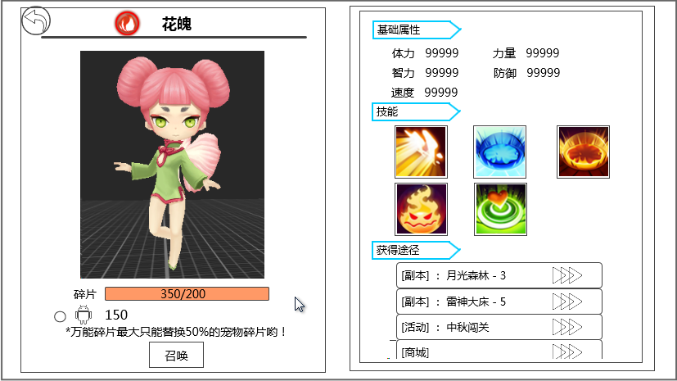
Animal
 |  |  | 返回按钮

 |  |  |  |  |  |  |  |  |  |  |  |  |  | 基础属性区域

 |  |  | 宠物3D形象
 |  |  |  |  |  |  |  |  |  |  |  |  |  | 技能区域

宠物


宠物碎片
 |  |  | 宠物碎片信息 |  |  |  |  |  |  |  |  |  |  | 获得途径区域
 |  |  | 万能碎片信息
 |  |  | 提示信息

 |  |  |  |  |  | 召唤按钮

 |  |  |  | 进入
 |  |  |  |  | 通过点击宠物图鉴界面的宠物头像进入
 |  |  |  | 返回按钮
 |  |  |  |  | 点击按钮，返回到宠物图鉴界面
 |  |  |  |  | 样式同”宠物详情界面“
 |  |  |  |  | 详见文档《宠物界面》的“宠物详情界面”切页
 |  |  |  | 宠物属性图标、宠物名称、类别信息
 |  |  |  |  | 同”宠物详情界面“
 |  |  |  |  | 详见文档《宠物界面》的“宠物详情界面”切页
感觉好惨淡 |  |  |  |  | 区别 | 1）由于图鉴位置宠物均为白色品质，因此这个位置的宠物名称均显示为白色
。。。。=。= | 圣兽那个玩意，这个界面要显示么 |  |  |  |  | 2）这个位置不会有宠物+n的显示需求
 | 不要 |  |  |  | 类别信息
 |  |  |  |  |  | 指宠物的类别：5种分别为
 |  |  |  |  |  |  | unitdata表中需要添加type列用于对应宠物的类别
 |  |  |  |  |  |  | type | 宠物类型 | 英文对应 | 多语言ID
 |  |  |  |  |  |  | 1 | 动物 | Animal | monstertype1
 |  |  |  |  |  |  | 2 | 人物 | Human | monstertype2
 |  |  |  |  |  |  | 3 | 特异 | Peculiar | monstertype3
 |  |  |  |  |  |  | 4 | 植物 | Plant | monstertype4
 |  |  |  |  |  |  | 5 | 神 | Deity | monstertype5

 |  |  |  | 宠物3D形象
 |  |  |  |  | 同”宠物详情界面“
 |  |  |  |  | 详见文档《宠物界面》的“宠物详情界面”切页
 |  |  |  |  | 增加宠物展示区旋转宠物功能（同样适用于宠物详情界面）
 |  |  |  |  |  | 可旋转宠物3D形象进行查看
 |  |  |  |  |  | 左右可进行360度旋转，玩家手指在屏幕上直线水平滑动只会造成模型左右旋转
 |  |  |  |  |  | 上下可进行旋转角度范围为：水平视角与俯角45度，玩家手指在屏幕上直线上下滑动只会造成查看模型的视角旋转


 |  |  |  |  |  |  |  | 45度

 |  |  |  |  |  | 玩家手指在屏幕上非直线水平或者上下滑动时，以上两个旋转会同时发生。
 |  |  |  |  |  | （效果可参考一下魔灵）
 |  |  |  | 宠物碎片信息
 |  |  |  |  | 显示 碎片
 |  |  |  |  | 多语言ID | 碎片 | item_type_chip
 |  |  |  |  | 碎片条 | 显示出玩家拥有的该宠物碎片数量占该宠物合成需求的碎片数量比例
 |  |  |  |  |  | 上方数字显示格式：n/m，n为玩家拥有的该宠物碎片数量，m为该宠物合成需求的碎片数量
 |  |  |  |  |  | 整体居中显示
n有上限限制么 |  |  |  |  |  | 若n>=m，则显示为填充满的装填
没有
 |  |  |  | 万能碎片信息
 |  |  |  |  |  |  | 玩家拥有的万能宠物碎片数量

 |  |  |  |  | 单选按钮 | 万能宠物碎片图标

 |  |  |  |  | 单选控件
 |  |  |  |  |  | 显示位置
 |  |  |  |  |  |  | 见示意图
 |  |  |  |  |  | 出现/隐藏规则
 |  |  |  |  |  |  | 宠物合成界面出现时出现
 |  |  |  |  |  | 控件操作
 |  |  |  |  |  |  | 单选控件普通状态时，点击后变为选中状态
 |  |  |  |  |  |  |  | ——》

 |  |  |  |  |  |  | 单选控件选中状态时，点击后变为普通状态
 |  |  |  |  |  |  |  | ——》

 |  |  |  |  |  | 按钮样式
 |  |  |  |  |  |  | 普通
 |  |  |  |  |  |  | 选中
 |  |  |  |  |  | 音效
 |  |  |  |  |  |  | 事件 | 音效资源
 |  |  |  |  |  |  | 点击控件 | 待回归
 |  |  |  |  | 万能宠物碎片图标
 |  |  |  |  |  | 这个位置的万能碎片图标需要缩小版的icon图标，且该icon图标响应点击，弹出万能碎片的tips（tips符合通用规范）
 |  |  |  |  | 玩家拥有的万能宠物碎片数量
 |  |  |  |  |  | 显示玩家拥有量
 |  |  |  | 召唤按钮
 |  |  |  |  | 控件类型
 |  |  |  |  |  | 按钮
 |  |  |  |  | 显示位置
 |  |  |  |  |  | 见示意图
 |  |  |  |  | 出现/隐藏规则
 |  |  |  |  |  | 该界面出现时出现
 |  |  |  |  | 按钮文案
 |  |  |  |  |  | 召唤
 |  |  |  |  |  | 多语言ID | handbook_zhaohuan
因为按钮大小固定，翻译成其他国家文字很难保证不超出 |  |  |  |  | 按钮操作
 |  |  |  |  |  | 当玩家拥有的材料不满足该宠物召唤需求时，点击按钮弹出提示信息handbook_record_001；
建议，可点并提示im |  |  |  |  |  | 不满足该宠物召唤需求
 |  |  |  |  |  |  | 1）当玩家未选择万能碎片时，判断玩家拥有的宠物碎片数量a与召唤该宠物需要的碎片数量b的关系，
 |  |  |  |  |  |  |  | 若a>=b，则满足召唤需求；否则为不满足。
勘误，选择万能碎片时 | 已选择吧 |  |  |  |  |  | 2）当玩家选择万能碎片时，判断玩家拥有的宠物碎片数量a、万能碎片数量c与召唤该宠物需要的碎片数量b的关系，
是道具，但是背包不显示 | 万能碎片是道具么，在背包显示么？ |  |  |  |  |  |  | 万能碎片逻辑
是道具，但是背包不显示 | 宠物碎片是道具么，在背包显示么？ |  |  |  |  |  |  |  | 1）万能碎片最大只能替换一定比例的宠物碎片，该比例跟随宠物稀有度变化，宠物每个稀有度都对应一个最大可替换的宠物碎片比例，各稀有度对应比例待定。
 |  |  |  |  |  |  |  |  | 该比例与稀有度关系固定（类似合成宝石的权重规则），记在config里即可（方便策划修改）。
能 | 分解宠物能不能获得万能碎片呢？ |  |  |  |  |  |  |  | 2）玩家选择使用万能碎片时：
为啥是优先消耗万能碎片，而不是优先消耗玩家碎片 |  |  |  |  |  |  |  |  | 情况1 | 若玩家拥有的万能碎片足够支付某宠物可替换比例的最大值，则选择了万能碎片后，一定消耗该最大值；
 | 这个意思是不是就是说优先消耗万能碎片？ |  |  |  |  |  |  |  | 情况2 | 若玩家拥有的万能碎片不足够支付某宠物可替换比例的最大值，则选择了万能碎片后，消耗掉玩家拥有的所有量。
数值回答你：优先消耗，万能碎片会投产较多,特定的宠物碎片比较不易得 |  |  |  |  |  |  |  | 因此，若万能碎片c满足情况1，加上玩家拥有的该宠物碎片的数量a的值>=b，则满足召唤需求；
 |  |  |  |  |  |  |  | 若万能碎片c满足情况2，加上玩家拥有的该宠物碎片的数量a的值>=b，则满足召唤需求；
 |  |  |  |  |  |  |  | 否则，为不满足召唤需求。
 |  |  |  |  |  | 按钮正常状态时，点击按钮，弹出二级确认框
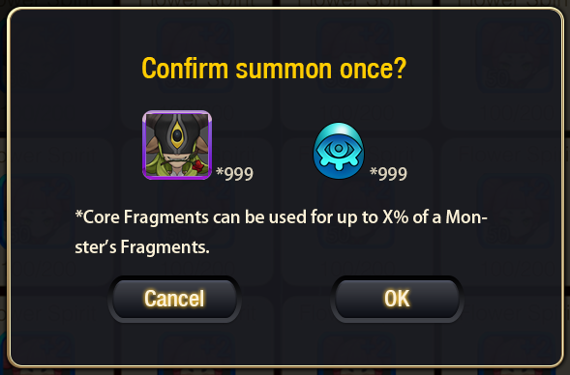
 |  |  |  |  |  |  |  |  |  |  | 显示位置
 |  |  |  |  |  |  |  |  |  |  |  | 屏幕中央
 |  |  |  |  |  |  |  |  |  |  | 提示信息
 |  |  |  |  |  |  |  |  |  |  |  | 确定进行1次召唤吗？ |  |  | 多语言ID | handbook_tips1
 |  |  |  |  |  |  |  |  |  |  |  | 宠物icon*实际消耗的宠物碎片数量
 |  |  |  |  |  |  |  |  |  |  |  | 万能碎片icon*实际消耗的宠物碎片数量
 |  |  |  |  |  |  |  |  |  |  |  | *万能碎片最多只能替换X%的宠物碎片哟！”
 |  |  |  |  |  |  |  |  |  |  |  | 其中，X跟随宠物稀有度变化
 |  |  |  |  |  |  |  |  |  |  |  | 多语言ID | handbook_tips
显示的下 | 直接显示碎片图标也行吧？ |  |  |  |  |  |  |  |  |  |  | 根据实际消耗的碎片数量显示，若玩家未选择使用万能碎片，则不显示万能碎片数量那一行
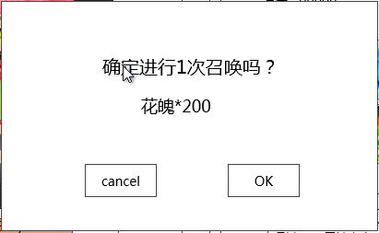
万能碎片不用图标么 | 同上

 |  |  |  |  |  | 点击取消按钮，关闭二级，不进行召唤操作，回到宠物召唤界面（宠物召唤界面状态保持与开启二级之前相同）；
 |  |  |  |  |  | 点击确定按钮，关闭二级，进行召唤操作，扣除实际消耗的碎片，进入获得宠物展示阶段。
感觉采用变暗处理就行了 |  |  |  |  |  | 宠物展示效果
 |  |  |  |  |  |  | 宠物做胜利动作，同时播放在宠物周围播放一个特效。
 |  |  |  |  |  |  | 特效效果待设计
有背景好看一些~炫酷一些~ |  |  |  |  |  | 展示完成后，回到宠物合成界面，界面宠物碎片与万能碎片数量刷新为扣除之前召唤消耗之后的量，万能碎片的单选按钮均变为未选中状态（无论召唤前是否选中）。
 |  |  |  |  | 按钮样式
 |  |  |  |  |  | 普通
 |  |  |  |  |  | 按下
 |  |  |  |  | 音效
 |  |  |  |  |  | 事件 | 音效资源
 |  |  |  |  |  | 点击按钮 | 待回归
 |  |  |  | 基础属性区域
显示1级白色宠物属性？ |  |  |  |  | 显示宠物基础属性
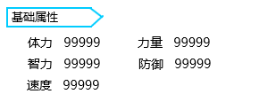
 |  |  |  |  | 基础属性标题
 | 顺序如图？

 |  |  |  |  | 基础属性数值

 |  |  |  |  |  | 基础属性标题、基础属性数值
 |  |  |  |  |  |  | 文字效果与“装备属性界面”相同即可，基础属性数值此处排版如图所示（包含顺序）

 |  |  |  |  |  |  | 多语言ID | 基础属性 | pet_detail_stage_attr
 |  |  |  |  |  |  |  | 体力 | common_attr_health
 |  |  |  |  |  |  |  | 力量 | common_attr_strenth
 |  |  |  |  |  |  |  | 智力 | common_attr_intelligence
 |  |  |  |  |  |  |  | 防御 | common_attr_defence
 |  |  |  |  |  |  |  | 速度 | common_attr_speed
 |  |  |  |  |  |  | 基础属性数值显示的是1级白色宠物的
 |  |  |  | 技能区域
 |  |  |  |  | 显示宠物拥有的技能
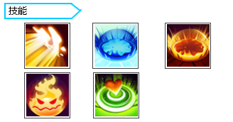
 |  |  |  |  | 技能标题
 | 技能顺序？

 |  |  |  |  | 技能图标列表

 |  |  |  |  |  | 技能标题
 |  |  |  |  |  |  | 效果与“基础属性标题”相同
 |  |  |  |  |  |  | 多语言ID | 技能 | pet_detail_left_skill
 |  |  |  |  |  | 技能图标列表
有顺序需求么，小招在前大招在后 |  |  |  |  |  |  | 显示出该宠物拥有的所有技能icon
 |  |  |  |  |  |  | 优先排从左至右排列
 |  |  |  |  |  |  | 排列顺序
 |  |  |  |  |  |  |  | 大招，物理，法术，buff，被动
 |  |  |  |  |  |  |  | 如果某个怪没有其中得某个技能，则后面的依次提前
 |  |  |  |  |  |  | 技能icon响应点击，点击弹出tips
 |  |  |  |  |  |  | 技能tips规范详见文档《阵容选择界面》的“UI规则”切页
 |  |  |  | 获得途径区域
 |  |  |  |  | 显示可以获得该宠物碎片的途径介绍
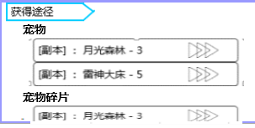
 |  |  |  |  | 获得途径标题
 |  |  |  |  | 获得途径子标题1

 |  |  |  |  | 具体获得途径

 |  |  |  |  | 获得途径子标题2

 |  |  |  |  |  | 获得途径标题
 |  |  |  |  |  |  | 效果与“基础属性标题”相同
 |  |  |  |  |  |  | 多语言ID | 获得途径 | handbook_huodeway
 |  |  |  |  |  | 获得途径子标题1
 |  |  |  |  |  |  | 显示“宠物”
 |  |  |  |  |  |  | 多语言ID | 宠物 | pet_list_title
 |  |  |  |  |  | 获得途径子标题2
 |  |  |  |  |  |  | 显示“宠物碎片”
 |  |  |  |  |  |  | 多语言ID | 宠物碎片 | handbook_petsuipian
 |  |  |  | 等道具tips获得途径出了再做 |  | 具体获得途径
 | 道具那边写的好像不是太详细，也没有提到商城 |  |  |  |  |  | 显示规则同道具tips中的获得途径
道具里面的获得途径待定，这里也待定么？ | 例子是瞎写的。。。别介意。。。具体有什么都跟着道具那边的规则走 |  |  |  |  |  | 详见文档《道具基础逻辑》的“UI表现逻辑”切页
因为规则和道具的完全一致，唯一区别就是这里显示的字体可能大一些（还是美术定，我只是预估），所以这里都是跟着道具的（道具待定，那这个也得待定） |  |  |  |  |  |  | PS：美术需定义在此界面显示的字体大小，由于和tips页面大小不同，所以显示上文字大小应有不同
 |  |  |  |  |  |  | 显示不下时，可以通过下滑查看更多（是指整个右侧界面可滑动）

美术需求
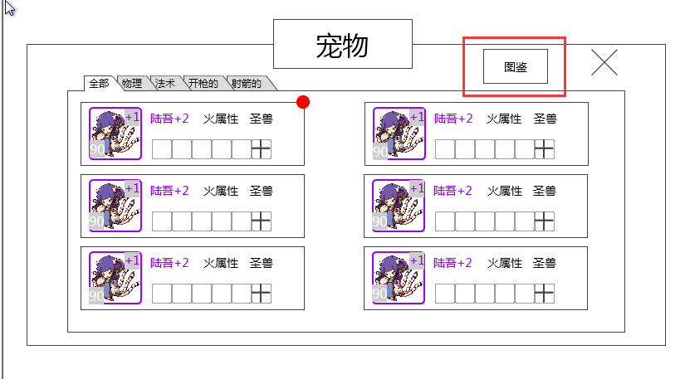
 |  |  |  |  |  |  |  | “图鉴”按钮
 |  |  |  |  |  |  |  |  | 按钮样式
 |  |  |  |  |  |  |  |  |  | 普通
 |  |  |  |  |  |  |  |  |  | 按下

 |  |  | 标题 | 收集宠物进度 |  | 关闭按钮
 |  |  |  |  | 万能碎片数量
 |  |  |  |  |  |  |  |  |  | 标题
 |  |  |  |  |  |  |  |  |  |  | 图鉴
切页标签
（顺序别 |  |  |  |  |  |  |  |  |  | 收集宠物进度
看这图！！！） |  |  |  |  |  |  |  |  |  |  | 显示“收集宠物 玩家已拥有宠物种类数量/当前页签属性下的宠物种类数量总数”
 |  |  |  |  |  |  |  |  |  | 万能碎片数量
 |  |  |  |  |  |  |  |  |  |  | 显示 “万能碎片图标 玩家拥有的万能碎片数量”
 |  |  |  |  |  |  | 宠物列表 |  |  |  | 这个位置的万能碎片图标需要缩小版的icon图标
 |  |  |  |  |  |  |  |  |  | 切页标签
 |  |  |  |  |  |  |  |  |  |  | 同“玩家拥有宠物界面”
 |  |  |  |  |  |  |  |  |  |  | 详见文档《宠物界面》的“玩家拥有宠物界面”切页
 |  |  |  |  |  |  |  |  |  | 宠物列表
 |  |  |  |  |  |  |  |  |  |  | 单个样式

 |  |  |  |  |  |  |  |  |  |  |  |  |  | 宠物头像

 |  |  |  |  |  |  |  |  |  |  |  |  |  | 宠物碎片信息

 |  |  |  |  |  |  |  |  |  |  |  | 宠物头像
 |  |  |  |  |  |  |  |  |  |  |  |  | 显示宠物头像
 |  |  |  |  |  |  |  |  |  |  |  |  | 需要有正常显示状态和暗色显示状态
 |  |  |  |  |  |  |  |  |  |  |  | 宠物碎片信息
 |  |  |  |  |  |  |  |  |  |  |  |  | 显示“玩家当前拥有的该宠物碎片数量/该宠物合成需要的碎片数量“
 |  |  |  |  |  |  |  |  |  |  |  |  | 整体在宠物头像下方居中显示

 | 宠物属性图标 | 宠物名称 | 类别信息
Animal
返回按钮

 |  |  |  |  |  |  |  |  | 基础属性区域
 |  |  |  |  |  |  |  |  |  | 返回按钮

宠物3D形象 |  |  |  |  |  |  |  |  |  | 宠物属性图标、宠物名称
 |  |  |  |  |  |  |  |  | 技能区域 |  | 同”宠物详情界面“
 |  |  |  |  |  |  |  |  |  |  | 详见文档《宠物界面》的“宠物详情界面”切页
 |  |  |  |  |  |  |  |  |  |  | 区别 | 1）由于图鉴位置宠物均为白色品质，因此这个位置的宠物名称均显示为白色
 |  |  |  |  |  |  |  |  |  |  |  | 2）这个位置不会有宠物+n的显示需求
 |  |  |  |  |  |  |  |  |  | 宠物3D形象
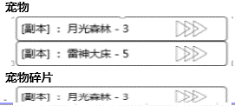
 |  |  |  |  |  |  |  |  |  |  | 同”宠物详情界面“
 |  |  |  |  |  |  |  |  |  |  | 详见文档《宠物界面》的“宠物详情界面”切页
宠物碎片信息 |  |  |  |  |  |  |  |  | 获得途径区域
万能碎片信息 |  |  |  |  |  |  |  |  |  | 宠物碎片信息
提示信息 |  |  |  |  |  |  |  |  |  |  | 显示 碎片

 |  |  |  |  |  |  |  |  |  | 万能碎片信息
 | 召唤按钮 |  |  |  |  |  |  |  |  |  |  |  | 玩家拥有的万能宠物碎片数量

 |  |  |  |  |  |  |  |  |  |  | 单选按钮 | 万能宠物碎片图标
 |  |  |  |  |  |  |  |  |  |  | 单选控件
 |  |  |  |  |  |  |  |  |  |  |  | 控件操作
 |  |  |  |  |  |  |  |  |  |  |  |  | 单选控件普通状态时，点击后变为选中状态
 |  |  |  |  |  |  |  |  |  |  |  |  |  | ——》

 |  |  |  |  |  |  |  |  |  |  |  |  | 单选控件选中状态时，点击后变为普通状态
 |  |  |  |  |  |  |  |  |  |  |  |  |  | ——》

 |  |  |  |  |  |  |  |  |  |  |  | 按钮样式
 |  |  |  |  |  |  |  |  |  |  |  |  | 普通
 |  |  |  |  |  |  |  |  |  |  |  |  | 选中
 |  |  |  |  |  |  |  |  |  |  | 万能宠物碎片图标
 |  |  |  |  |  |  |  |  |  |  |  | 这个位置的万能碎片图标需要缩小版的icon图标，且该icon图标响应点击
 |  |  |  |  |  |  |  |  |  |  | 玩家拥有的万能宠物碎片数量
 |  |  |  |  |  |  |  |  |  |  |  | 显示玩家拥有量
 |  |  |  |  |  |  |  |  |  | 提示信息
 |  |  |  |  |  |  |  |  |  |  | 显示“*万能碎片最大只能替换X%的宠物碎片哟！”
 |  |  |  |  |  |  |  |  |  |  | 其中，X跟随宠物稀有度变化
 |  |  |  |  |  |  |  |  |  |  | 符合通用文字缩放规则，美术给控件尺寸及字体范围
 |  |  |  |  |  |  |  |  |  | 召唤按钮
 |  |  |  |  |  |  |  |  |  |  | 按钮文案
 |  |  |  |  |  |  |  |  |  |  |  | 召唤
 |  |  |  |  |  |  |  |  |  |  | 按钮操作
 |  |  |  |  |  |  |  |  |  |  |  | 点击按钮，弹出二级确认框
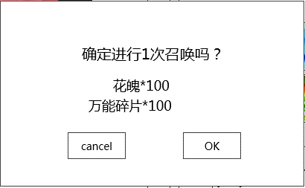
 |  |  |  |  |  |  |  |  |  |  |  |  |  |  | 显示位置
 |  |  |  |  |  |  |  |  |  |  |  |  |  |  |  | 屏幕中央
 |  |  |  |  |  |  |  |  |  |  |  |  |  |  | 提示信息
 |  |  |  |  |  |  |  |  |  |  |  |  |  |  |  | 确定进行1次召唤吗？ | 多语言ID | handbook_tips1
 |  |  |  |  |  |  |  |  |  |  |  |  |  |  |  | 宠物icon*实际消耗的宠物碎片数量
 |  |  |  |  |  |  |  |  |  |  |  |  |  |  |  | 万能碎片icon*实际消耗的宠物碎片数量
 |  |  |  |  |  |  |  |  |  |  |  |  |  |  |  | 根据实际消耗的碎片数量显示，若玩家未选择使用万能碎片，则不显示万能碎片数量那一行

 |  |  |  |  |  |  |  |  |  |  |  | 获得宠物展示需求与副本获得宠物展示需求相同，区别在于此处没有副本背景，因此需要美术提供一个宠物展示背景。
 |  |  |  |  |  |  |  |  |  |  | 按钮样式
 |  |  |  |  |  |  |  |  |  |  |  | 普通
 |  |  |  |  |  |  |  |  |  |  |  | 按下
 |  |  |  |  |  |  |  |  |  |  |  | 不可用
 |  |  |  |  |  |  |  |  |  | 基础属性区域
 |  |  |  |  |  |  |  |  |  |  | 显示宠物基础属性
 |  |  |  |  |  |  |  |  |  |  | 基础属性标题

 |  |  |  |  |  |  |  |  |  |  | 基础属性数值

 |  |  |  |  |  |  |  |  |  |  |  | 基础属性标题、基础属性数值
 |  |  |  |  |  |  |  |  |  |  |  |  | 文字效果与“装备属性界面”相同即可，基础属性数值此处排版如图所示

 |  |  |  |  |  |  |  |  |  | 技能区域
 |  |  |  |  |  |  |  |  |  |  | 显示宠物拥有的技能
 |  |  |  |  |  |  |  |  |  |  | 技能标题

 |  |  |  |  |  |  |  |  |  |  | 技能图标列表

 |  |  |  |  |  |  |  |  |  |  |  | 技能标题
 |  |  |  |  |  |  |  |  |  |  |  |  | 效果与“基础属性标题”相同
 |  |  |  |  |  |  |  |  |  |  |  | 技能图标列表
 |  |  |  |  |  |  |  |  |  |  |  |  | 显示出该宠物拥有的所有技能icon
 |  |  |  |  |  |  |  |  |  |  |  |  | 优先排从左至右排列
 |  |  |  |  |  |  |  |  |  | 获得途径区域
 |  |  |  |  |  |  |  |  |  |  | 显示可以获得该宠物碎片的途径介绍
 |  |  |  |  |  |  |  |  |  |  | 获得途径标题
 |  |  |  |  |  |  |  |  |  |  | 获得途径子标题1

 |  |  |  |  |  |  |  |  |  |  | 具体获得途径

 |  |  |  |  |  |  |  |  |  |  | 获得途径子标题2

 |  |  |  |  |  |  |  |  |  |  |  | 获得途径标题
 |  |  |  |  |  |  |  |  |  |  |  |  | 效果与“基础属性标题”相同
 |  |  |  |  |  |  |  |  |  |  |  | 获得途径子标题1
 |  |  |  |  |  |  |  |  |  |  |  |  | 显示“宠物”
 |  |  |  |  |  |  |  |  |  |  |  | 获得途径子标题2
 |  |  |  |  |  |  |  |  |  |  |  |  | 显示“宠物碎片”
 |  |  |  |  |  |  |  |  |  |  |  | 具体获得途径
 |  |  |  |  |  |  |  |  |  |  |  |  | 显示规则同道具tips中的获得途径
 |  |  |  |  |  |  |  |  |  |  |  |  | PS：美术需定义在此界面显示的字体大小，由于和tips页面大小不同，所以显示上文字大小应有不同
 |  |  |  |  |  |  |  |  |  |  |  |  | 显示不下时，可以通过下滑查看更多

评审问题
2015-10-26 | 宠物图鉴评审
1 | 宠物图鉴的页签建议和宠物列表保持统一，要是用图都用图，要是用文字都用问题。没有“全部”？
 | 整体布局与宠物列表相似，且从宠物列表作为入口，但是分页签与宠物列表使用了相同含义不同表现的分页，感觉不好。
 | 属性图标看起来比较单薄，也和其他界面不统一

解决方案 | 页签大家反映比较多，改为和宠物列表一致的。
 | 没有“全部”。

2 | 合成出来都是白色宠物么？碎片数量区别用途是？都是白色的话图鉴有点没吸引力

解决方案 | 合成出来的都是白色宠物
 | 图鉴目前其实是按照宠物稀有度由低到高排序的，排列位置固定
 | 碎片数量肯定是越稀有的宠物需要的碎片比较多（这一点演示有点问题，做的时候忘记改那个数量了，其实也是从少到多的）

3 | 宠物图鉴界面彩色和灰色头像区别是什么？灰色看起来像不能点击
 | 灰色建议加锁等更明确的提示。

解决方案 | 彩色代表玩家拥有过该宠物，灰着代表玩家从未拥有过该宠物
 | 看了一部分游戏（看了魔灵、dota、小红帽、十冷、天下，当然他们之间有可重复召唤或者只能有一个的区别）
 | 在宠物图鉴这块都是用置灰来代表未拥有过该宠物或者该宠物不可召唤，且他们置灰时都是响应点击的，所以灰色在这里能点击感觉还算可以接受。
 | 加锁这个处理方法是首先我们的游戏可以给宠物加锁（这个宠物就不能当做材料、分解等），所以这里不建议用加锁，容易误解。

4 | 宠物图鉴排序规则是？
 | 是否按照碎片的多少排列下？方便合成？不确定合不合适=，=

解决方案 | 按照宠物稀有度由低到高排序的，排列位置固定

5 | 收集宠物的数量是代表种类是么？
 | 收集宠物代表的是我已经合成了多少个宠物？还是已经点亮了多少个图鉴？

解决方案 | 是种类，也就是点亮了多少个图鉴

6 | 有万能碎片的话优先用万能碎片么？先消耗宠物碎片比较合适吧
 | 感觉应该优先消耗宠物碎片而不是万能碎片

解决方案 | 万能碎片与宠物碎片之间首先在合成操作上，没有一定的优先消耗谁的规则，宠物碎片足够时，是否消耗万能碎片是玩家自己点选的。
 | 但是一旦选择使用万能碎片，是由一定规则的：
 | 1）最大只能替换一定比例的宠物碎片，若玩家拥有的万能碎片足够支付某宠物可替换比例的最大值，则选择了万能碎片后，一定消耗最大值；
 | 2）若玩家拥有的万能碎片不足够支付某宠物可替换比例的最大值，则选择了万能碎片后，消耗掉玩家拥有的所有量。
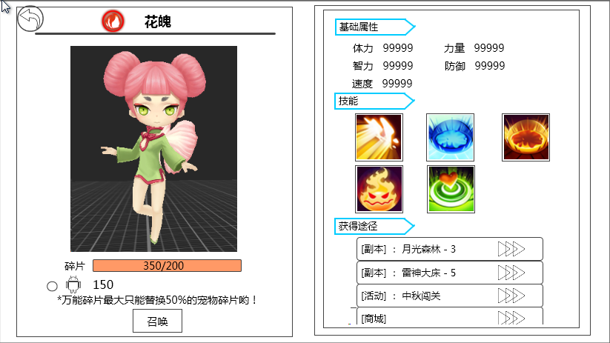
7 | 获得途径是点了能直接去打副本么？

解决方案 | 点了指引到副本入口（获得途径的指引逻辑与道具tips一致）

8 | 图鉴中缺少宠物属性内容，建议增加

解决方案 | 采纳，增加宠物基础属性内容（右侧可以滑动查看更多）

9 | 万能碎片设计目的不明，非常必要么？

解决方案 | 目前的养成会使得宠物碎片出现过剩的情况,通过到的宠物碎片再次回收为万能碎片来使其他宠物升级,目前数值汇率暂定为4换1,参考影之刃招式万能碎片的定位

10 | 宠物技能要有tips么？

解决方案 | 要有的，和宠物的技能界面的技能图标逻辑一致

11 | 图鉴中宠物是否有天生三星之类的，是否需要显示其天生的品质

解决方案 | 召唤出来都是最低品质的，没有天生厉害的

12 | 宠物稀有度属性还要么，其他地方没有显示，图鉴里要不要显示
 | 挺好 但是如果能从这里看出 那些怪比较稀有就好了
 | 缺少稀有度等简要信息。
 | 图鉴从头像上能区分好坏么？

解决方案 | 首先稀有度这个玩意是完全不影响属性的，他只是代表这个怪物好获得还是不好获得，
 | 所以图鉴这个位置在排序时是打算按照稀有度由低到高排，在界面上直接显示给玩家的就是合成需要的碎片由少到多的。
 | 不打算再多让玩家多学习一个“稀有度”的概念，增加学习成本，用处还不大（主要理由就是稀有度并不影响属性）。
 | 头像不能区分好坏，只能区分稀有度。

13 | 不错，那个android的图标是什么？

解决方案 | 一个临时的万能宠物碎片图标

14 | 图鉴中是否有必要 包含 “碎片”信息？

解决方案 | 因为宠物合成是放在图鉴这边的，增加碎片信息时为了使玩家在图鉴界面就能一目了然的看到哪个宠物能合成，哪个宠物不能合成
 | 否则需要点击图鉴中的宠物头像进入合成界面才能看到这个信息，比较麻烦

15 | 万能碎片给个tips告诉玩家如何获得么？

解决方案 | 万能碎片算是一个道具，符合道具通用逻辑，所以tips是会告诉如何获得的

16 | 点完就合成了么？还有合成的界面么？

解决方案 | 已确认，没有问题

17 | 点击图鉴能看到宠物信息么或者tips

解决方案 | 已确认，没有问题

18 | 结算得到宠物和召唤，当年说统一效果，现在是否已经废弃了这个设计

解决方案 | 是统一效果，区别只在于这个位置不像副本有背景，所以这个位置需要美术给个背景（就是副本外的得到宠物的展示都统一用这个背景）
 | 其他效果与结算都是一样的（恭喜的文字信息、宠物跑过来先播出场然后待机、下面的确定按钮）

19 | 召唤和宠物图鉴放在一起，个人感觉是个不好的设计，这样除了掉落，得到宠物只能是通过碎片召唤了，
 | 是不准备做抽取宠物这种东西吗 还是说 抽取宠物再出一种得到宠物的表现

解决方案 | 不是除了掉落得到宠物只能通过碎片召唤，这里只是利用宠物碎片合成宠物这种途径的操作界面。
 | 不影响抽取宠物的功能（也就是说抽蛋那些玩意一样能抽宠物），获得宠物的展现形式一致即可（如问题19所回答的那样）。

